LES diurno
ESITI a.s.2023/2024 - LICEO ECONOMICO SOCIALE diurno
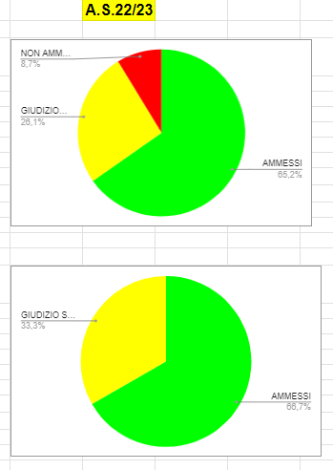
 |  |  |  |  |  |  |  |  | A.S.23/24
CLASSI 1^
CLASSE | N° ISCRITTI | MANCATA VALIDITA' | NON AMMESSI | GIUDIZIO SOSPESO | AMMESSI | % AMMESSI + GIUDIZIO SOSPESO
1Al | 21 | 0 | 2 | 6 | 13 | 90.48% | AMMESSI | 28
1Bl | 21 | 2 | 1 | 3 | 15 | 85.71% | GIUDIZIO SOSPESO | 9
 |  |  |  |  |  |  | NON AMMESSI | 3
 |  |  |  |  |  |  | MANCATA VALIDITA' | 2

a.s.23/24 | 42 | 2 | 3 | 9 | 28 | 88.10%
a.s.22/23 | 46 | 0 | 4 | 12 | 30 | 91.30%

CLASSI 2^
CLASSE | N° ISCRITTI | MANCATA VALIDITA' | NON AMMESSI | GIUDIZIO SOSPESO | AMMESSI | % AMMESSI + GIUDIZIO SOSPESO
2Al | 20 | 0 | 2 | 6 | 12 | 90.00% | AMMESSI | 25
2Bl | 22 | 0 | 3 | 6 | 13 | 86.36% | GIUDIZIO SOSPESO | 12
 |  |  |  |  |  |  | NON AMMESSI | 5
 |  |  |  |  |  |  | MANCATA VALIDITA' | 0

a.s.23/24 | 42 | 0 | 5 | 12 | 25 | 88.10%
a.s.22/23 | 21 | 0 | 0 | 7 | 14 | 100.00%

CLASSI 3^
CLASSE | N° ISCRITTI | MANCATA VALIDITA' | NON AMMESSI | GIUDIZIO SOSPESO | AMMESSI | % AMMESSI + GIUDIZIO SOSPESO
3Al | 21 | 0 | 0 | 7 | 14 | 100.00% | AMMESSI | 14
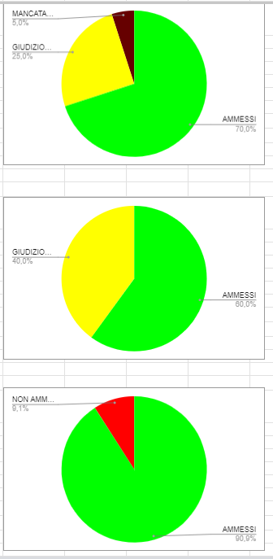
 |  |  |  |  |  |  | GIUDIZIO SOSPESO | 7
 |  |  |  |  |  |  | NON AMMESSI | 0
 |  |  |  |  |  |  | MANCATA VALIDITA' | 0

a.s.23/24 | 21 | 0 | 0 | 7 | 14 | 100.00%
a.s.22/23 | 20 | 1 | 0 | 5 | 14 | 95.00%

CLASSI 4^
CLASSE | N° ISCRITTI | MANCATA VALIDITA' | NON AMMESSI | GIUDIZIO SOSPESO | AMMESSI | % AMMESSI + GIUDIZIO SOSPESO
4Al | 17 | 0 | 0 | 1 | 16 | 100.00% | AMMESSI | 16
 |  |  |  |  |  |  | GIUDIZIO SOSPESO | 1
 |  |  |  |  |  |  | NON AMMESSI | 0
 |  |  |  |  |  |  | MANCATA VALIDITA' | 0

a.s.23/24 | 17 | 0 | 0 | 1 | 16 | 100.00%
a.s.22/23 | 15 | 0 | 0 | 6 | 9 | 100.00%

CLASSI 5^
CLASSE | N° ISCRITTI | MANCATA VALIDITA' | NON AMMESSI |  | AMMESSI ESAME DI STATO | % AMMESSI
5Al | 14 | 0 | 0 |  | 14 | 100.00% | AMMESSI | 14
 |  |  |  |  |  |  |  | 0
 |  |  |  |  |  |  | NON AMMESSI | 0
 |  |  |  |  |  |  | MANCATA VALIDITA' | 0

a.s.23/24 | 14 | 0 | 0 | 0 | 14 | 100.00%
a.s.22/23 | 11 | 0 | 1 | 0 | 10 | 90.91%

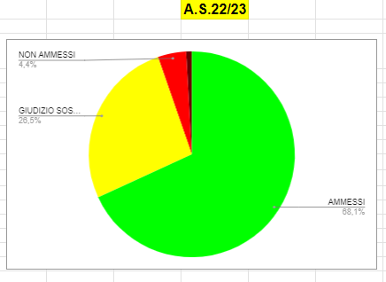
RIEPILOGO GENERALE LICEO ECONOMICO SOCIALE diurno
 |  |  |  |  |  |  |  |  |  | A.S.23/24

CLASSE | N° ISCRITTI | MANCATA VALIDITA' | NON AMMESSI | GIUDIZIO SOSPESO | AMMESSI | % AMMESSI + GIUDIZIO SOSPESO
1^ | 42 | 2 | 3 | 9 | 28 | 88.10% | AMMESSI | 97
2^ | 42 | 0 | 5 | 12 | 25 | 88.10% | GIUDIZIO SOSPESO | 29
3^ | 21 | 0 | 0 | 7 | 14 | 100.00% | NON AMMESSI | 8
4^ | 17 | 0 | 0 | 1 | 16 | 100.00% | MANCATA VALIDITA' | 2
5^ | 14 | 0 | 0 | 0 | 14 | 100.00%

a.s.23/24 | 136 | 2 | 8 | 29 | 97 | 92.65%
a.s.22/23 | 113 | 1 | 5 | 30 | 77 | 94.69%

LES pom.
ESITI a.s.2023/2024 - LICEO ECONOMICO SOCIALE pomeridiano

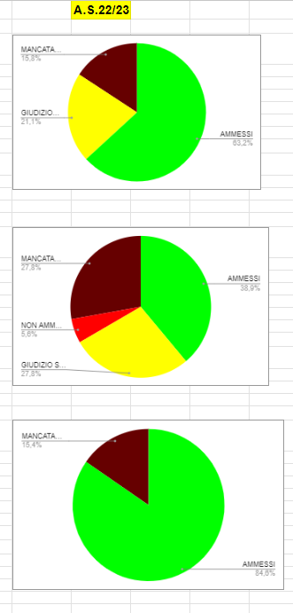
 |  |  |  |  |  |  |  |  | A.S.23/24
I PERIODO
periodo | N° ISCRITTI | MANCATA VALIDITA' | NON AMMESSI | GIUDIZIO SOSPESO | AMMESSI | % AMMESSI + GIUDIZIO SOSPESO
I Vl | 19 | 1 | 3 | 6 | 9 | 78.95% | AMMESSI | 9
 |  |  |  |  |  |  | GIUDIZIO SOSPESO | 6
 |  |  |  |  |  |  | NON AMMESSI | 3
 |  |  |  |  |  |  | MANCATA VALIDITA' | 1

a.s.23/24 | 19 | 1 | 3 | 6 | 9 | 78.95%
a.s.22/23 | 19 | 3 | 0 | 4 | 12 | 84.21%

II PERIODO
periodo | N° ISCRITTI | MANCATA VALIDITA' | NON AMMESSI | GIUDIZIO SOSPESO | AMMESSI | % AMMESSI + GIUDIZIO SOSPESO
II Vl | 26 | 4 | 2 | 6 | 14 | 76.92% | AMMESSI | 14
 |  |  |  |  |  |  | GIUDIZIO SOSPESO | 6
 |  |  |  |  |  |  | NON AMMESSI | 2
 |  |  |  |  |  |  | MANCATA VALIDITA' | 4

a.s.23/24 | 26 | 4 | 2 | 6 | 14 | 76.92%
a.s.22/23 | 18 | 5 | 1 | 5 | 7 | 66.67%

III PERIODO
periodo | N° ISCRITTI | MANCATA VALIDITA' | NON AMMESSI |  | AMMESSI | % AMMESSI + GIUDIZIO SOSPESO
III Vl | 19 | 3 | 2 |  | 14 | 73.68% | AMMESSI | 14
 |  |  |  |  |  |  |  | 0
 |  |  |  |  |  |  | NON AMMESSI | 2
 |  |  |  |  |  |  | MANCATA VALIDITA' | 3

a.s.23/24 | 19 | 3 | 2 |  | 14 | 73.68%
a.s.22/23 | 13 | 2 | 0 |  | 11 | 84.62%

RIEPILOGO GENERALE LICEO ECONOMICO SOCIALE pomeridiano

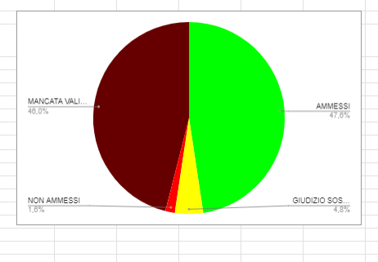
 |  |  |  |  |  |  |  |  | A.S.22/23 | A.S.21/22
periodi | N° ISCRITTI | MANCATA VALIDITA' | NON AMMESSI | GIUDIZIO SOSPESO | AMMESSI | % AMMESSI + GIUDIZIO SOSPESO
I | 19 | 1 | 3 | 6 | 9 | 78.95% | AMMESSI | 37
II | 26 | 4 | 2 | 6 | 14 | 76.92% | GIUDIZIO SOSPESO | 12
III | 19 | 3 | 2 | 0 | 14 | 73.68% | NON AMMESSI | 7
 | 0 | 0 | 0 | 0 |  |  | MANCATA VALIDITA' | 8
 | 0 | 0 | 0 | 0

a.s.22/23 | 64 | 8 | 7 | 12 | 37 | 76.56%
a.s.21/22 | 63 | 29 | 1 | 3 | 30 | 52.38%

LAS diurno
ESITI a.s.2023/2024 - LICEO ARTISTICO diurno

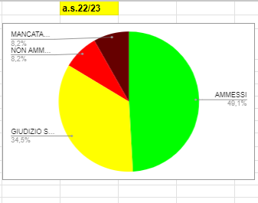
 |  |  |  |  |  |  |  |  | a.s.23/24
CLASSI 1^
CLASSE | N° ISCRITTI | MANCATA VALIDITA' | NON AMMESSI | GIUDIZIO SOSPESO | AMMESSI | % AMMESSI + GIUDIZIO SOSPESO
1Cl | 20 | 1 | 1 | 6 | 12 | 90.00% | AMMESSI | 48
1Dl | 22 | 0 | 2 | 7 | 13 | 90.91% | GIUDIZIO SOSPESO | 29
1El | 22 | 0 | 0 | 7 | 15 | 100.00% | NON AMMESSI | 7
1Fl | 22 | 1 | 4 | 9 | 8 | 77.27% | MANCATA VALIDITA' | 2

a.s.23/24 | 86 | 2 | 7 | 29 | 48 | 89.53%
a.s.22/23 | 110 | 9 | 9 | 38 | 54 | 83.64%

CLASSI 2^ |  |  |  |  |  |  |  |  | a.s.23/24
CLASSE | N° ISCRITTI | MANCATA VALIDITA' | NON AMMESSI | GIUDIZIO SOSPESO | AMMESSI | % AMMESSI + GIUDIZIO SOSPESO
2Cl | 24 | 2 | 1 | 9 | 12 | 87.50% | AMMESSI | 53
2El | 23 | 0 | 0 | 4 | 19 | 100.00% | GIUDIZIO SOSPESO | 30
2Fl | 23 | 0 | 0 | 7 | 16 | 100.00% | NON AMMESSI | 1
2Gl | 20 | 4 | 0 | 10 | 6 | 80.00% | MANCATA VALIDITA' | 6
 |  |  |  |  | 0 | #DIV/0!

a.s.22/23 | 90 | 6 | 1 | 30 | 53 | 92.22%
a.s.22/23 | // | // | // | // | // | //

LAS pom.
ESITI a.s.2022/2023 - LICEO ARTISTICO pomeridiano

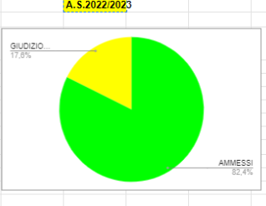
 |  |  |  |  |  |  |  |  | A.S.2023/2024
I PERIODO
periodo | N° ISCRITTI | MANCATA VALIDITA' | NON AMMESSI | GIUDIZIO SOSPESO | AMMESSI | % AMMESSI + GIUDIZIO SOSPESO
I Ul | 14 | 6 | 0 | 3 | 5 | 57.14% | AMMESSI | 5
 |  |  |  |  |  |  | GIUDIZIO SOSPESO | 3
 |  |  |  |  |  |  | NON AMMESSI | 0
 |  |  |  |  |  |  | MANCATA VALIDITA' | 6

a.s.23/24 | 14 | 6 | 0 | 3 | 5 | 57.14%
a.s.22/23 | 17 | 0 | 0 | 3 | 14 | 100.00%

II PERIODO |  |  |  |  |  |  |  |  | A.S.2023/2024
periodo | N° ISCRITTI | MANCATA VALIDITA' | NON AMMESSI | GIUDIZIO SOSPESO | AMMESSI | % AMMESSI + GIUDIZIO SOSPESO
I Ul | 22 | 2 | 4 | 5 | 11 | 72.73% | AMMESSI | 11
 |  |  |  |  |  |  | GIUDIZIO SOSPESO | 5
 |  |  |  |  |  |  | NON AMMESSI | 4
 |  |  |  |  |  |  | MANCATA VALIDITA' | 2

a.s.23/24 | 22 | 2 | 4 | 5 | 11 | 72.73%
a.s.22/23 | // | // | // | // | // | //
tra i NON AMMESSI 2 ammessi alla frequenza della seconda annualità

SOCIALE
ESITI a.s.2023/2024 - SANITA' E ASSISTENZA SOCIALE diurno

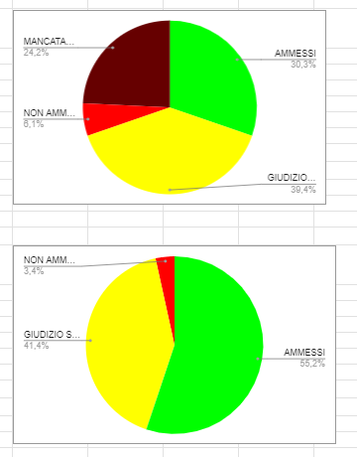
 |  |  |  |  |  |  |  |  | A.S.22/23 | A.S.22/23
CLASSI 1^
CLASSE | N° ISCRITTI | MANCATA VALIDITA' | NON AMMESSI | GIUDIZIO SOSPESO | AMMESSI | % AMMESSI + GIUDIZIO SOSPESO
1A | 17 | 1 | 3 | 7 | 6 | 76.47% | AMMESSI | 14
1B | 15 | 1 | 2 | 4 | 8 | 80.00% | GIUDIZIO SOSPESO | 11
 |  |  |  |  |  |  | NON AMMESSI | 5
 |  |  |  |  |  |  | MANCATA VALIDITA' | 2

a.s.23/24 | 32 | 2 | 5 | 11 | 14 | 78.13%
a.s.22/23 | 33 | 8 | 2 | 13 | 10 | 69.70%

CLASSI 2^
CLASSE | N° ISCRITTI | MANCATA VALIDITA' | NON AMMESSI | GIUDIZIO SOSPESO | AMMESSI | % AMMESSI + GIUDIZIO SOSPESO
2A | 22 | 1 | 4 | 4 | 13 | 77.27% | AMMESSI | 13
 |  |  |  |  |  |  | GIUDIZIO SOSPESO | 4
 |  |  |  |  |  |  | NON AMMESSI | 4
 |  |  |  |  |  |  | MANCATA VALIDITA' | 1

a.s.23/24 | 22 | 1 | 4 | 4 | 13 | 77.27%
a.s.22/23 | 29 | 0 | 1 | 12 | 16 | 96.55%

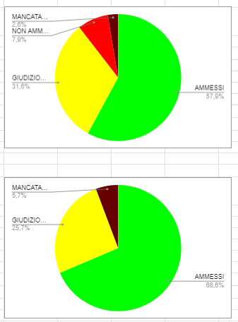
CLASSI 3^
CLASSE | N° ISCRITTI | MANCATA VALIDITA' | NON AMMESSI | GIUDIZIO SOSPESO | AMMESSI | % AMMESSI + GIUDIZIO SOSPESO
3A | 30 | 2 | 1 | 14 | 13 | 90.00% | AMMESSI | 13
 |  |  |  |  |  |  | GIUDIZIO SOSPESO | 14
 |  |  |  |  |  |  | NON AMMESSI | 1
 |  |  |  |  |  |  | MANCATA VALIDITA' | 2

a.s.23/24 | 30 | 2 | 1 | 14 | 13 | 90.00%
a.s.22/23 | 38 | 1 | 3 | 12 | 22 | 89.47%

CLASSI 4^
CLASSE | N° ISCRITTI | MANCATA VALIDITA' | NON AMMESSI | GIUDIZIO SOSPESO | AMMESSI | % AMMESSI + GIUDIZIO SOSPESO
4A | 18 | 0 | 0 | 6 | 12 | 100.00% | AMMESSI | 22
4B | 11 | 0 | 0 | 1 | 10 | 100.00% | GIUDIZIO SOSPESO | 7
 |  |  |  |  |  |  | NON AMMESSI | 0
 |  |  |  |  |  |  | MANCATA VALIDITA' | 0

a.s.23/24 | 29 | 0 | 0 | 7 | 22 | 100.00%
a.s.22/23 | 35 | 2 | 0 | 9 | 24 | 94.29%

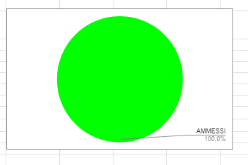
CLASSI 5^
CLASSE | N° ISCRITTI | MANCATA VALIDITA' | NON AMMESSI |  | AMMESSI ESAME DI STATO | % AMMESSI
5A | 18 | 0 | 0 |  | 18 | 100.00% | AMMESSI | 32
5B | 14 | 0 | 0 |  | 14 | 100.00% |  | 0
 |  |  |  |  |  |  | NON AMMESSI | 0
 |  |  |  |  |  |  | MANCATA VALIDITA' | 0

a.s.23/24 | 32 | 0 | 0 | 0 | 32 | 100.00%
a.s.22/23 | 18 | 0 | 0 | 0 | 18 | 100.00%

RIEPILOGO GENERALE - SANITA' E ASSISTENZA SOCIALE diurno
 |  |  |  |  |  |  |  |  | A.S.23/24 | A.S.22/23
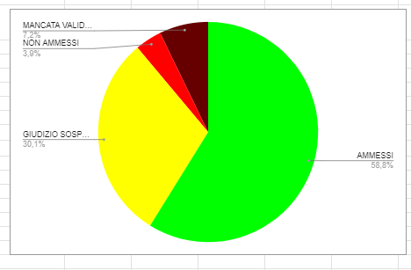
CLASSE | N° ISCRITTI | MANCATA VALIDITA' | NON AMMESSI | GIUDIZIO SOSPESO | AMMESSI | % AMMESSI + GIUDIZIO SOSPESO
1^ | 32 | 2 | 5 | 11 | 14 | 78.13% | AMMESSI | 94
2^ | 22 | 1 | 4 | 4 | 13 | 77.27% | GIUDIZIO SOSPESO | 36
3^ | 30 | 2 | 1 | 14 | 13 | 90.00% | NON AMMESSI | 10
4^ | 29 | 0 | 0 | 7 | 22 | 100.00% | MANCATA VALIDITA' | 5
5^ | 32 | 0 | 0 | 0 | 32 | 100.00%

a.s.23/24 | 145 | 5 | 10 | 36 | 94 | 89.66%
a.s.22/23 | 153 | 11 | 6 | 46 | 90 | 88.89%

COMMERCIALE
ESITI a.s.2023/2024 - SERVIZI COMMERCIALI diurno

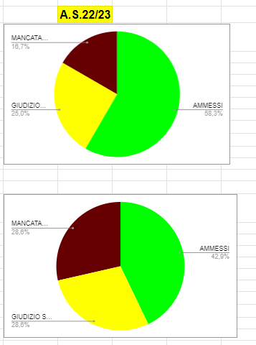
CLASSI 1^ |  |  |  |  |  |  |  |  | A.S.22/23
CLASSE | N° ISCRITTI | MANCATA VALIDITA' | NON AMMESSI | GIUDIZIO SOSPESO | AMMESSI | % AMMESSI + GIUDIZIO SOSPESO
1C | 18 | 1 | 1 | 10 | 6 | 88.89% | AMMESSI | 6
 |  |  |  |  |  |  | GIUDIZIO SOSPESO | 10
 |  |  |  |  |  |  | NON AMMESSI | 1
 |  |  |  |  |  |  | MANCATA VALIDITA' | 1

a.s.23/24 | 18 | 1 | 1 | 10 | 6 | 88.89%
a.s.22/23 | 12 | 2 | 0 | 3 | 7 | 83.33%

CLASSI 2^
CLASSE | N° ISCRITTI | MANCATA VALIDITA' | NON AMMESSI | GIUDIZIO SOSPESO | AMMESSI | % AMMESSI + GIUDIZIO SOSPESO
2C | 12 | 1 | 0 | 5 | 6 | 91.67% | AMMESSI | 6
 |  |  |  |  |  |  | GIUDIZIO SOSPESO | 5
 |  |  |  |  |  |  | NON AMMESSI | 0
 |  |  |  |  |  |  | MANCATA VALIDITA' | 1

a.s.23/24 | 12 | 1 | 0 | 5 | 6 | 91.67%
a.s.22/23 | 7 | 2 | 0 | 2 | 3 | 71.43%

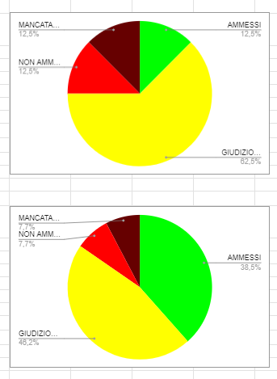
CLASSI 3^
CLASSE | N° ISCRITTI | MANCATA VALIDITA' | NON AMMESSI | GIUDIZIO SOSPESO | AMMESSI | % AMMESSI + GIUDIZIO SOSPESO
3D | 6 | 1 | 0 | 1 | 4 | 83.33% | AMMESSI | 4
 |  |  |  |  |  |  | GIUDIZIO SOSPESO | 1
 |  |  |  |  |  |  | NON AMMESSI | 0
 |  |  |  |  |  |  | MANCATA VALIDITA' | 1

a.s.23/24 | 6 | 1 | 0 | 1 | 4 | 83.33%
a.s.22/23 | 8 | 1 | 1 | 5 | 1 | 75.00%

CLASSI 4^
CLASSE | N° ISCRITTI | MANCATA VALIDITA' | NON AMMESSI | GIUDIZIO SOSPESO | AMMESSI | % AMMESSI + GIUDIZIO SOSPESO
4F | 7 | 0 | 0 | 1 | 6 | 100.00% | AMMESSI | 6
 |  |  |  |  |  |  | GIUDIZIO SOSPESO | 1
 |  |  |  |  |  |  | NON AMMESSI | 0
 |  |  |  |  |  |  | MANCATA VALIDITA' | 0

a.s.23/24 | 7 | 0 | 0 | 1 | 6 | 100.00%
a.s.22/23 | 13 | 1 | 1 | 6 | 5 | 84.62%

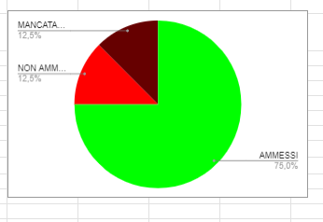
CLASSI 5^
CLASSE | N° ISCRITTI | MANCATA VALIDITA' | NON AMMESSI |  | AMMESSI ESAME DI STATO | % AMMESSI
5C | 12 | 0 | 1 |  | 11 | 91.67% | AMMESSI | 11
 |  |  |  |  |  |  |  | 0
 |  |  |  |  |  |  | NON AMMESSI | 1
 |  |  |  |  |  |  | MANCATA VALIDITA' | 0

a.s.23/24 | 12 | 0 | 1 | 0 | 11 | 91.67%
a.s.22/23 | 8 | 1 | 1 | 0 | 6 | 75.00%

RIEPILOGO GENERALE SERVIZI COMMERCIALI diurno
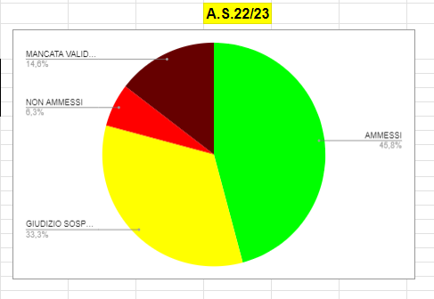
 |  |  |  |  |  |  |  |  |  | A.S.23/24
CLASSE | N° ISCRITTI | MANCATA VALIDITA' | NON AMMESSI | GIUDIZIO SOSPESO | AMMESSI | % AMMESSI + GIUDIZIO SOSPESO
1^ | 18 | 1 | 1 | 10 | 6 | 88.89% | AMMESSI | 33
2^ | 12 | 1 | 0 | 5 | 6 | 91.67% | GIUDIZIO SOSPESO | 17
3^ | 6 | 1 | 0 | 1 | 4 | 83.33% | NON AMMESSI | 2
4^ | 7 | 0 | 0 | 1 | 6 | 100.00% | MANCATA VALIDITA' | 3
5^ | 12 | 0 | 1 | 0 | 11 | 91.67%

a.s.23/24 | 55 | 3 | 2 | 17 | 33 | 90.91%
a.s.22/23 | 48 | 7 | 3 | 16 | 22 | 79.17%

ALBERGHIERO
ESITI a.s.2023/2024 - L'ENOGASTRONOMIA E L'OSPITALITA' ALBERGHIERA diurno

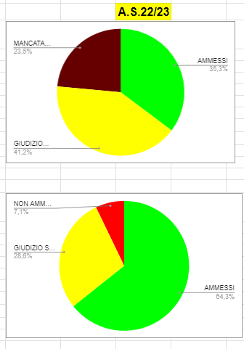
CLASSI 1^ |  |  |  |  |  |  |  |  | A.S.23/24
CLASSE | N° ISCRITTI | MANCATA VALIDITA' | NON AMMESSI | GIUDIZIO SOSPESO | AMMESSI | % AMMESSI + GIUDIZIO SOSPESO
1D | 21 | 4 | 1 | 8 | 8 | 76.19% | AMMESSI | 8
 |  |  |  |  | 0 | #DIV/0! | GIUDIZIO SOSPESO | 8
 |  |  |  |  |  |  | NON AMMESSI | 1
 |  |  |  |  |  |  | MANCATA VALIDITA' | 4

a.s.23/24 | 21 | 4 | 1 | 8 | 8 | 76.19%
a.s.22/23 | 34 | 8 | 0 | 14 | 12 | 76.47%

CLASSI 2^
CLASSE | N° ISCRITTI | MANCATA VALIDITA' | NON AMMESSI | GIUDIZIO SOSPESO | AMMESSI | % AMMESSI + GIUDIZIO SOSPESO
2D | 25 | 0 | 2 | 14 | 9 | 92.00% | AMMESSI | 9
 |  |  |  |  |  |  | GIUDIZIO SOSPESO | 14
 |  |  |  |  |  |  | NON AMMESSI | 2
 |  |  |  |  |  |  | MANCATA VALIDITA' | 0

a.s.23/24 | 25 | 0 | 2 | 14 | 9 | 92.00%
a.s.22/23 | 14 | 0 | 1 | 4 | 9 | 92.86%

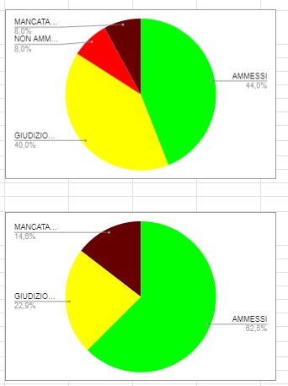
CLASSI 3^
CLASSE | N° ISCRITTI | MANCATA VALIDITA' | NON AMMESSI | GIUDIZIO SOSPESO | AMMESSI | % AMMESSI + GIUDIZIO SOSPESO
3D | 10 | 1 | 1 | 1 | 7 | 80.00% | AMMESSI | 7
 |  |  |  |  |  |  | GIUDIZIO SOSPESO | 1
 |  |  |  |  |  |  | NON AMMESSI | 1
 |  |  |  |  |  |  | MANCATA VALIDITA' | 1

a.s.23/24 | 10 | 1 | 1 | 1 | 7 | 80.00%
a.s.22/23 | 25 | 2 | 2 | 10 | 11 | 84.00%

CLASSI 4^
CLASSE | N° ISCRITTI | MANCATA VALIDITA' | NON AMMESSI | GIUDIZIO SOSPESO | AMMESSI | % AMMESSI + GIUDIZIO SOSPESO
4Dcuc | 21 | 3 | 1 | 5 | 12 | 80.95% | AMMESSI | 20
4Esala | 10 | 0 | 0 | 5 | 5 | 100.00% | GIUDIZIO SOSPESO | 16
4Facc | 10 | 1 | 0 | 6 | 3 | 90.00% | NON AMMESSI | 1
 |  |  |  |  |  |  | MANCATA VALIDITA' | 4

a.s.23/24 | 41 | 4 | 1 | 16 | 20 | 87.80%
a.s.22/23 | 48 | 7 | 0 | 11 | 30 | 85.42%

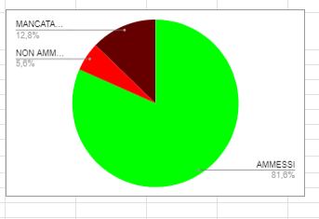
CLASSI 5^
CLASSE | N° ISCRITTI | MANCATA VALIDITA' | NON AMMESSI |  | AMMESSI ESAME DI STATO | % AMMESSI
5Dcuc | 20 | 5 | 2 |  | 13 | 65.00% | AMMESSI | 76
5Esala | 18 | 0 | 0 |  | 18 | 100.00% |  | 0
5Facc | 22 | 3 | 1 |  | 18 | 81.82% | NON AMMESSI | 8
5Gcuc | 23 | 6 | 1 |  | 16 | 69.57% | MANCATA VALIDITA' | 15
5Hcuc | 16 | 1 | 4 |  | 11 | 68.75%

a.s.23/24 | 99 | 15 | 8 | 0 | 76 | 76.77%
a.s.22/23 | 125 | 16 | 7 | 0 | 102 | 81.60%

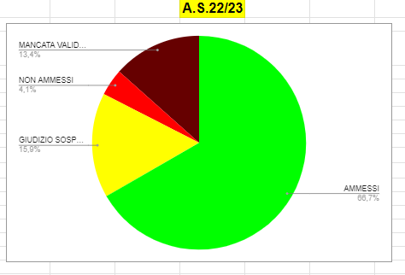
RIEPILOGO GENERALE - ENOGASTRONOMIA E L'OSPITALITA' ALBERGHIERA diurno
 |  |  |  |  |  |  |  |  | A.S.23/24

CLASSE | N° ISCRITTI | MANCATA VALIDITA' | NON AMMESSI | GIUDIZIO SOSPESO | AMMESSI | % AMMESSI + GIUDIZIO SOSPESO
1^ | 21 | 4 | 1 | 8 | 8 | 76.19% | AMMESSI | 120
2^ | 25 | 0 | 2 | 14 | 9 | 92.00% | GIUDIZIO SOSPESO | 39
3^ | 10 | 1 | 1 | 1 | 7 | 80.00% | NON AMMESSI | 13
4^ | 41 | 4 | 1 | 16 | 20 | 87.80% | MANCATA VALIDITA' | 24
5^ | 99 | 15 | 8 | 0 | 76 | 76.77%

a.s.23/24 | 196 | 24 | 13 | 39 | 120 | 81.12%
a.s.22/23 | 246 | 33 | 10 | 39 | 164 | 82.52%

OLMO
ESITI OLMO DI CORNAREDO a.s.23/24
 |  |  |  |  |  |  |  |  | A.S.24/25 | A.S.23/24
CLASSI 1^ OLMO
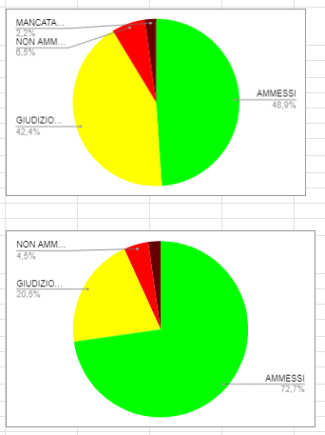
CLASSE | N° ISCRITTI | MANCATA VALIDITA' | NON AMMESSI | GIUDIZIO SOSPESO | AMMESSI | % AMMESSI + GIUDIZIO SOSPESO
1Ao | 18 | 0 | 1 | 10 | 7 | 94.44% | AMMESSI | 45
1Bo | 21 | 0 | 1 | 0 | 20 | 95.24% | GIUDIZIO SOSPESO | 27
1Co | 23 | 1 | 4 | 7 | 11 | 78.26% | NON AMMESSI | 11
1Do | 22 | 0 | 5 | 10 | 7 | 77.27% | MANCATA VALIDITA' | 1

a.s.23/24 | 84 | 1 | 11 | 27 | 45 | 85.71%
a.s.22/23 | 92 | 2 | 6 | 39 | 45 | 91.30%

CLASSI 2^ OLMO
CLASSE | N° ISCRITTI | MANCATA VALIDITA' | NON AMMESSI | GIUDIZIO SOSPESO | AMMESSI | % AMMESSI + GIUDIZIO SOSPESO
2Ao | 24 | 1 | 9 | 8 | 6 | 58.33% | AMMESSI | 54
2Bo | 22 | 0 | 0 | 1 | 21 | 100.00% | GIUDIZIO SOSPESO | 23
2Co | 24 | 0 | 1 | 7 | 16 | 95.83% | NON AMMESSI | 12
2Do | 20 | 0 | 2 | 7 | 11 | 90.00% | MANCATA VALIDITA' | 1

a.s.23/24 | 90 | 1 | 12 | 23 | 54 | 85.56%
a.s.22/23 | 88 | 2 | 4 | 18 | 64 | 93.18%

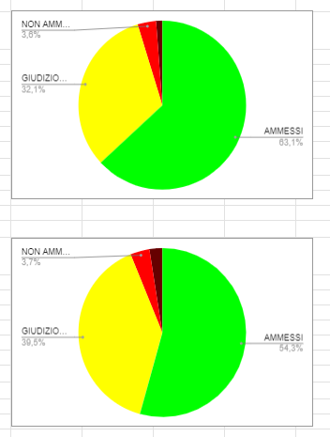
CLASSI 3^ OLMO
CLASSE | N° ISCRITTI | MANCATA VALIDITA' | NON AMMESSI | GIUDIZIO SOSPESO | AMMESSI | % AMMESSI + GIUDIZIO SOSPESO
3Ao | 29 | 0 | 5 | 11 | 13 | 82.76% | AMMESSI | 51
3Bo | 17 | 0 | 0 | 3 | 14 | 100.00% | GIUDIZIO SOSPESO | 29
3Co | 30 | 0 | 4 | 8 | 18 | 86.67% | NON AMMESSI | 9
3Do | 13 | 0 | 0 | 7 | 6 | 100.00% | MANCATA VALIDITA' | 0

a.s.23/24 | 89 | 0 | 9 | 29 | 51 | 89.89%
a.s.22/23 | 84 | 1 | 3 | 27 | 53 | 95.24%

CLASSI 4^ OLMO
CLASSE | N° ISCRITTI | MANCATA VALIDITA' | NON AMMESSI | GIUDIZIO SOSPESO | AMMESSI | % AMMESSI + GIUDIZIO SOSPESO
4Ao | 24 | 0 | 2 | 13 | 9 | 91.67% | AMMESSI | 40
4Bo | 15 | 0 | 0 | 6 | 9 | 100.00% | GIUDIZIO SOSPESO | 32
4Co | 26 | 1 | 2 | 4 | 19 | 88.46% | NON AMMESSI | 5
4Do | 13 | 0 | 1 | 9 | 3 | 92.31% | MANCATA VALIDITA' | 1

a.s.23/24 | 78 | 1 | 5 | 32 | 40 | 92.31%
a.s.22/23 | 81 | 2 | 3 | 32 | 44 | 93.83%

CLASSI 5^ OLMO
CLASSE | N° ISCRITTI | MANCATA VALIDITA' | NON AMMESSI |  | AMMESSI ESAME DI STATO | % AMMESSI
5Ao | 14 | 0 | 0 |  | 14 | 100.00% | AMMESSI | 91
5Bo sala | 19 | 0 | 0 |  | 19 | 100.00% |  | 0
5Co acc | 25 | 0 | 0 |  | 25 | 100.00% | NON AMMESSI | 1
5Do cuc | 18 | 0 | 0 |  | 18 | 100.00% | MANCATA VALIDITA' | 0
5Eopastic | 16 | 0 | 1 |  | 15 | 93.75%

a.s.23/24 | 92 | 0 | 1 | 0 | 91 | 98.91%
a.s.22/23 | 77 | 0 | 0 | 0 | 77 | 100.00%

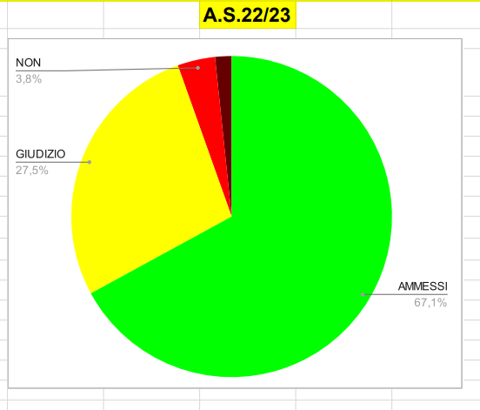
RIEPILOGO GENERALE OLMO DI CORNAREDO
 |  |  |  |  |  |  |  |  | A.S.23/24

CLASSE | N° ISCRITTI | MANCATA VALIDITA' | NON AMMESSI | GIUDIZIO SOSPESO | AMMESSI | % AMMESSI + GIUDIZIO SOSPESO
1^ | 84 | 1 | 11 | 27 | 45 | 85.71% | AMMESSI | 281
2^ | 90 | 1 | 12 | 23 | 54 | 85.56% | GIUDIZIO SOSPESO | 111
3^ | 89 | 0 | 9 | 29 | 51 | 89.89% | NON AMMESSI | 38
4^ | 78 | 1 | 5 | 32 | 40 | 92.31% | MANCATA VALIDITA' | 3
5^ | 92 | 0 | 1 | 0 | 91 | 98.91%

a.s.23/24 | 433 | 3 | 38 | 111 | 281 | 90.53%
a.s.22/23 | 422 | 7 | 16 | 116 | 283 | 94.55%

IeFP
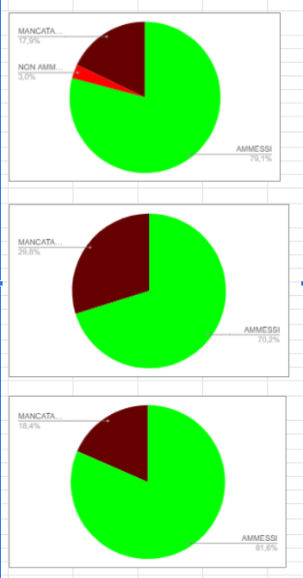
ESITI a.s.2022/2023 - corsi IeFP
 |  |  |  |  |  |  |  |  | A.S.23/24 | a.s.2022/2023
CLASSI 1^
CLASSE | N° ISCRITTI | MANCATA VALIDITA' | NON AMMESSI |  | AMMESSI | % AMMESSI
1L | 13 | 0 | 1 |  | 12 | 92.31% | AMMESSI | 39
1J | 11 | 0 | 0 |  | 11 | 100.00% |  | 0
1Ks | 9 | 1 | 1 |  | 7 | 77.78% | NON AMMESSI | 2
1Kc | 8 | 2 | 0 |  | 6 | 75.00% | MANCATA VALIDITA' | 3
1Q | 3 | 0 | 0 |  | 3 | 100.00%

a.s.23/24 | 44 | 3 | 2 | 0 | 39 | 88.64%
a.s.22/23 | 67 | 12 | 2 | 0 | 53 | 79.10%

CLASSI 2^
CLASSE | N° ISCRITTI | MANCATA VALIDITA' | NON AMMESSI |  | AMMESSI | % AMMESSI
2L | 11 | 1 | 2 |  | 8 | 72.73% | AMMESSI | 49
2J | 13 | 1 | 0 |  | 12 | 92.31% |  | 0
2Ks | 8 | 1 | 0 |  | 7 | 87.50% | NON AMMESSI | 4
2Kc | 15 | 0 | 2 |  | 13 | 86.67% | MANCATA VALIDITA' | 7
2Q | 13 | 4 | 0 |  | 9 | 69.23%

a.s.23/24 | 60 | 7 | 4 | 0 | 49 | 81.67%
a.s.22/23 | 47 | 14 | 0 | 0 | 33 | 70.21%

CLASSI 3^
CLASSE | N° ISCRITTI | MANCATA VALIDITA' | NON AMMESSI |  | AMMESSI E QUALIFICATI | % AMMESSI E QUALIFICATI
3L | 7 | 0 | 4 |  | 3 | 42.86% | AMMESSI | 31
3J | 14 | 0 | 0 |  | 14 | 100.00% |  | 0
3K | 13 | 3 | 1 |  | 9 | 69.23% | NON AMMESSI | 5
3Q | 5 | 0 | 0 |  | 5 | 100.00% | MANCATA VALIDITA' | 3

a.s.23/24 | 39 | 3 | 5 | 0 | 31 | 79.49%
a.s.22/23 | 38 | 7 | 0 | 0 | 31 | 81.58%

RIEPILOGO GENERALE - corsi IeFP

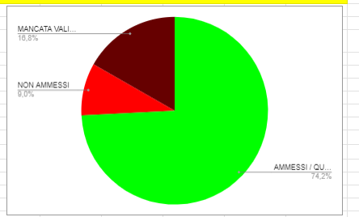
 |  |  |  |  |  |  |  |  | A.S.22/23 |  | A.S.21/22
CLASSE | N° ISCRITTI | MANCATA VALIDITA' | NON AMMESSI |  | AMMESSI | % AMMESSI / QUALIFICATI
1^ | 44 | 3 | 2 |  | 39 | 88.64% | AMMESSI / QUALIFICATI | 119
2^ | 60 | 7 | 4 |  | 49 | 81.67% |  | 0
3^ | 39 | 3 | 5 |  | 31 | 79.49% | NON AMMESSI | 11
 |  |  |  |  |  |  | MANCATA VALIDITA' | 13

 | 143 | 13 | 11 | 0 | 119 | 83.22%
 | 155 | 26 | 14 | 0 | 115 | 74.19%

IdA professionale
ESITI a.s.2023/2024 - CORSI PROFESSIONALI I.d.A.

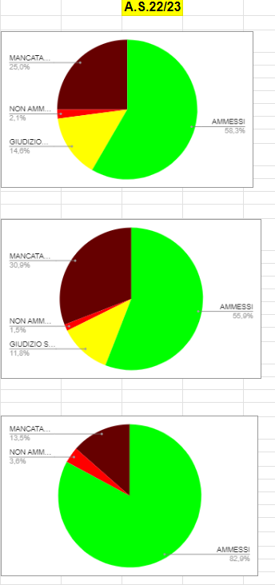
 |  |  |  |  |  |  |  |  | A.S.23/24
I PERIODO
periodo | N° ISCRITTI | MANCATA VALIDITA' | NON AMMESSI | GIUDIZIO SOSPESO | AMMESSI | % AMMESSI + GIUDIZIO SOSPESO
I P | 25 | 10 | 0 | 7 | 8 | 60.00% | AMMESSI | 21
I N | 12 | 6 | 0 | 1 | 5 | 50.00% | GIUDIZIO SOSPESO | 8
I O | 14 | 5 | 1 | 0 | 8 | 57.14% | NON AMMESSI | 1
 |  |  |  |  |  |  | MANCATA VALIDITA' | 21

a.s.23/24 | 51 | 21 | 1 | 8 | 21 | 56.86%
a.s.22/23 | 48 | 12 | 1 | 7 | 28 | 72.92%

AMMESSI | 65
GIUDIZIO SOSPESO | 16
NON AMMESSI | 9
MANCATA VALIDITA' | 33
II PERIODO / CLASSI 3^ + 4^
CLASSE | N° ISCRITTI | MANCATA VALIDITA' | NON AMMESSI | GIUDIZIO SOSPESO | AMMESSI | % AMMESSI + GIUDIZIO SOSPESO
3M | 17 | 5 | 0 |  | 12 | 70.59% | AMMESSI | 65
4M | 17 | 0 | 0 |  | 17 | 100.00%
II N | 26 | 8 | 4 | 5 | 9 | 53.85% | GIUDIZIO SOSPESO | 16
II O | 21 | 7 | 2 | 5 | 7 | 57.14% | NON AMMESSI | 9
II P | 13 | 4 | 0 |  | 9 | 69.23% | MANCATA VALIDITA' | 33
II R | 14 | 4 | 2 | 2 | 6 | 57.14%
II T | 15 | 5 | 1 | 4 | 5 | 60.00%
a.s.23/24 | 123 | 33 | 9 | 16 | 65 | 65.85%
a.s.22/23 | 136 | 42 | 2 | 16 | 76 | 67.65%
dei 4 NP del II N --> 1 ammesso alla 2^annualità

III PERIODO / CLASSI 5^
CLASSE | N° ISCRITTI | MANCATA VALIDITA' | NON AMMESSI |  | AMMESSI | % AMMESSI
5M | 11 | 4 | 0 |  | 7 | 63.64% | AMMESSI | 85
III N | 18 | 2 | 3 |  | 13 | 72.22% | GIUDIZIO SOSPESO | 0
III O | 25 | 6 | 0 |  | 19 | 76.00% | NON AMMESSI | 4
III P | 19 | 2 | 0 |  | 17 | 89.47% | MANCATA VALIDITA' | 24
III R | 19 | 4 | 0 |  | 15 | 78.95%
III T | 21 | 6 | 1 |  | 14 | 66.67%
a.s.23/24 | 113 | 24 | 4 | 0 | 85 | 75.22%
a.s.22/23 | 111 | 15 | 4 | 0 | 92 | 82.88%

RIEPILOGO GENERALE - CORSI PROFESSIONALI I.d.A.
 |  |  |  |  |  |  |  |  | A.S.22/23 | A.S.21/22
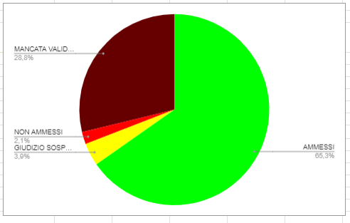
periodo | N° ISCRITTI | MANCATA VALIDITA' | NON AMMESSI | GIUDIZIO SOSPESO | AMMESSI | % AMMESSI + GIUDIZIO SOSPESO
I | 51 | 21 | 1 | 8 | 21 | 56.86% | AMMESSI | 171
II | 123 | 33 | 9 | 16 | 65 | 65.85% | GIUDIZIO SOSPESO | 24
III | 113 | 24 | 4 | 0 | 85 | 75.22% | NON AMMESSI | 14
 |  | 0 | 0 | 0 |  |  | MANCATA VALIDITA' | 78
 | 0 | 0 | 0 | 0

a.s.22/23 | 287 | 78 | 14 | 24 | 171 | 67.94%
a.s.21/22 | 337 | 97 | 7 | 13 | 220 | 69.14%

Bollate
ESITI a.s.2023/2024 - SEZIONE CARCERARIA BOLLATE
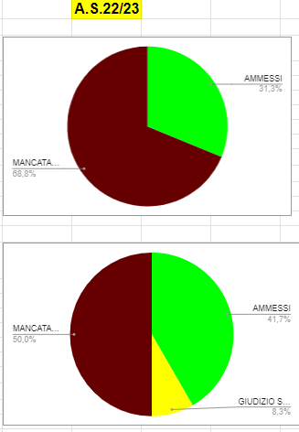
 |  |  |  |  |  |  |  |  | A.S.23/24
CLASSE 1^
CLASSE | N° ISCRITTI | MANCATA VALIDITA' | NON AMMESSI |  | AMMESSI | % AMMESSI
1S | 28 | 14 | 0 |  | 14 | 50.00% | AMMESSI | 14
 |  |  |  |  |  |  |  | 0
 |  |  |  |  |  |  | NON AMMESSI | 0
 |  |  |  |  |  |  | MANCATA VALIDITA' | 14

a.s.23/24 | 28 | 14 | 0 | 0 | 14 | 50.00%
a.s.22/23 | 16 | 11 | 0 | 0 | 5 | 31.25%

CLASSE 2^
CLASSE | N° ISCRITTI | MANCATA VALIDITA' | NON AMMESSI | GIUDIZIO SOSPESO | AMMESSI | % AMMESSI + GIUDIZIO SOSPESO
2S | 21 | 15 | 0 | 1 | 5 | 28.57% | AMMESSI | 5
 |  |  |  |  |  |  | GIUDIZIO SOSPESO | 1
 |  |  |  |  |  |  | NON AMMESSI | 0
 |  |  |  |  |  |  | MANCATA VALIDITA' | 15

a.s.23/24 | 21 | 15 | 0 | 1 | 5 | 28.57%
a.s.22/23 | 12 | 6 | 0 | 1 | 5 | 50.00%

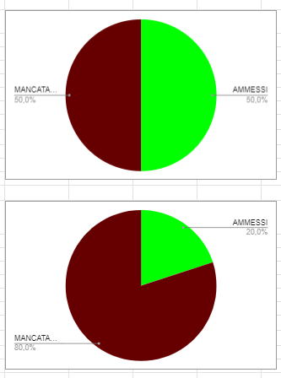
CLASSE 3^
CLASSE | N° ISCRITTI | MANCATA VALIDITA' | NON AMMESSI |  | AMMESSI | % AMMESSI
3S | 14 | 10 | 0 |  | 4 | 28.57% | AMMESSI | 4
 |  |  |  |  |  |  |  | 0
 |  |  |  |  |  |  | NON AMMESSI | 0
 |  |  |  |  |  |  | MANCATA VALIDITA' | 10

a.s.23/24 | 14 | 10 | 0 | 0 | 4 | 28.57%
a.s.22/23 | 4 | 2 | 0 | 0 | 2 | 50.00%

CLASSE 4^
CLASSE | N° ISCRITTI | MANCATA VALIDITA' | NON AMMESSI | GIUDIZIO SOSPESO | AMMESSI | % AMMESSI + GIUDIZIO SOSPESO
4S | 14 | 7 | 0 |  | 7 | 50.00% | AMMESSI | 7
 |  |  |  |  |  |  | GIUDIZIO SOSPESO | 0
 |  |  |  |  |  |  | NON AMMESSI | 0
 |  |  |  |  |  |  | MANCATA VALIDITA' | 7

a.s.23/24 | 14 | 7 | 0 | 0 | 7 | 50.00%
a.s.22/23 | 10 | 8 | 0 | 0 | 2 | 20.00%

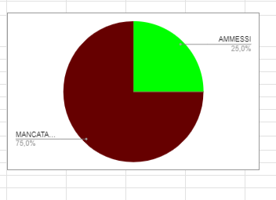
CLASSE 5^
CLASSE | N° ISCRITTI | MANCATA VALIDITA' | NON AMMESSI |  | AMMESSI ESAME DI STATO | % AMMESSI
5S | 4 | 0 | 0 |  | 4 | 100.00% | AMMESSI | 4
 |  |  |  |  |  |  |  | 0
 |  |  |  |  |  |  | NON AMMESSI | 0
 |  |  |  |  |  |  | MANCATA VALIDITA' | 0

a.s.23/24 | 4 | 0 | 0 | 0 | 4 | 100.00%
a.s.22/23 | 4 | 3 | 0 | 0 | 1 | 25.00%

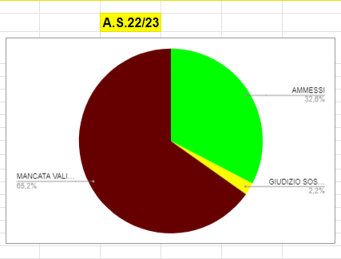
RIEPILOGO GENERALE - SEZIONE CARCERARIA BOLLATE

 |  |  |  |  |  |  |  |  | A.S.23/24
CLASSE | N° ISCRITTI | MANCATA VALIDITA' | NON AMMESSI | GIUDIZIO SOSPESO | AMMESSI | % AMMESSI + GIUDIZIO SOSPESO
1^ | 28 | 14 | 0 | 0 | 14 | 50.00% | AMMESSI | 34
2^ | 21 | 15 | 0 | 1 | 5 | 28.57% | GIUDIZIO SOSPESO | 1
3^ | 14 | 10 | 0 | 0 | 4 | 28.57% | NON AMMESSI | 0
4^ | 14 | 7 | 0 | 0 | 7 | 50.00% | MANCATA VALIDITA' | 46
5^ | 4 | 0 | 0 | 0 | 4 | 100.00%

a.s.23/24 | 81 | 46 | 0 | 1 | 34 | 43.21%
a.s.22/23 | 46 | 30 | 0 | 1 | 15 | 34.78%

